form
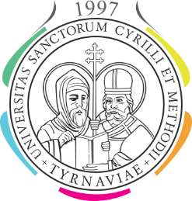

 | UNIVERZITA SV. CYRILA A METODA V TRNAVE
 | Nám. J. Herdu 2, 917 01 Trnava

Prihláška na štátnu skúšku (1. stupňa VŠ štúdia* / 2. stupňa VŠ štúdia*)

Meno a priezvisko:

Rok štúdia: |  | v akademickom roku:

Študijný odbor:

Špecializácia* / Študijný program*:

Prihlasujem sa na vykonanie štátnej skúšky v |  |  |  |  |  | 20

v riadnom termíne* |  | v 1. opravnom termíne* |  |  | v 2. opravnom termíne*

z predmetov:
1.
2.
3.
4.
5.

Dátum začatia štúdia /Bc.,* Mgr.*/
Zároveň vyhlasujem, že som sa na štátnu skúšku prihlásil aj v AIS.

Dátum: |  |  | Vlastnoručný podpis:

Vedúci záverečnej práce:

Téma záverečnej práce:

Dátum:
 |  |  |  | Podpis vedúceho záverečnej práce
Potvrdenie o prevzatí záverečnej práce (1)

Dátum:
 |  |  |  | Pečiatka a podpis pracovníka(čky) podateľne
*Nehodiace sa škrtnúť
(1) Potvrdzujú iba absolventi, ktorí neodovzdali záverečnú prácu
Potvrdené tlačivo pracovníkom povereným dekanom fakulty je potrebné vyplniť dvojmo, jedenkrát odovzdať na príslušnú
katedru a jedenkrát na študijné oddelenie

